Wan2.2分镜表
ai模型 | 镜头序号 | 时长 | 槽位（景别+内容+情绪+运镜） | 适配素材示例 | 图生视频专用提示词示例
素材处理：GPT-5.5 视频模型：火山1.5 | 1 题目 | 2 | 大全景｜柠檬树下的海岸空镜，远山、蓝海与枝头果实构成地中海意象；明快、清透、带假日感｜镜头缓慢前推，枝叶形成天然前景 | 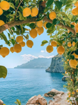 | 9:16竖版，明亮地中海氛围，保持原图柠檬树枝、果实、海岸线、远山与岩石位置关系不变。0–1秒：树叶和柠檬轻轻摇晃，海面泛起细碎波光；1–3秒：镜头缓慢前推，远处海面和岸线保持清晰稳定，空气轻盈通透；3–4秒：海面闪光与果实轻晃继续延续，形成一个明亮舒展的旅行空镜。禁止海岸线扭曲、果实乱增、海面异常闪烁或天空变形。
 | 2-1 入场 | 2 | 近景｜人物躺在海边礁石旁，手臂在阳光与波光里轻轻抬起；慵懒、松弛、像一段被晒暖的回忆｜镜头固定，强调水面与身体的自然呼吸 | 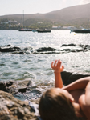 | 9:16竖版，胶片感写实，保持原图海面、礁石、远处小船与人物躺姿、前景虚实关系不变。0–1秒：海浪轻拍岩石，水面闪光细碎流动；1–2.8秒：人物手臂轻轻抬起又自然放松，身体有微弱呼吸起伏，整体保持慵懒状态；2.8–3.5秒：镜头继续静静停留，让海风和阳光感延续。禁止人体变形、手臂错位、海浪抽搐、远处船只漂移异常。
 | 2-2 入场 | 3 | 特写｜石墙窗框里的异域雕像装饰，像旅行中的一帧趣味细节；俏皮、停顿感、带地方气息｜镜头固定或极轻微推进 | 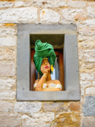 | 9:16竖版，纪实细节特写，保持原图石墙纹理、窗框和雕像造型完全一致。0–1秒：自然光轻微变化，石墙与雕像有细腻的明暗呼吸；1–2.2秒：镜头极轻微推进，强化窗框内外的层次与异域感；2.2–3秒：画面稳定停留，作为旅途中轻松有趣的插曲。禁止雕像五官变化、石墙纹理扭曲、颜色跳变或画面抖动。
 | 2-3 入场 | 4 | 特写｜手在石槽中拨动清水与柠檬，像南欧午后的生活片段；清爽、亲密、感官化｜镜头近距离观察，重点保留水波和手部动作 | 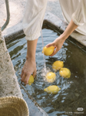 | 9:16竖版，生活化特写，保持原图双手、白色裤脚、石槽、水流与柠檬数量位置关系大致一致。0–1秒：水流持续落下，水面形成自然涟漪；1–3秒：双手轻轻拨动并移动柠檬，一颗柠檬被拿起后缓缓放回水中，动作温柔真实；3–4秒：水波继续扩散，阳光在柠檬表面产生柔和反光。禁止手指畸形、柠檬数量突变、水面冻结或物体漂移。
 | 2-4 入场 | 2 | 特写｜木桌上的柠檬篮、柠檬饮、蛋糕与餐盘构成一帧南意午后静物；清新、松弛、生活感、像旅途中被记住的一餐｜镜头缓慢前推并轻微横移，突出阳光、果实与玻璃杯质感 | 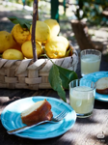 | 9:16竖版，生活方式电影感特写，保持原图柠檬篮、玻璃杯、蓝色餐盘、蛋糕、叉子、木桌和背景虚化关系不变。0–1秒：树荫与阳光在桌面和柠檬表面形成轻微流动光斑，背景枝叶有自然微风晃动；1–2.6秒：镜头缓慢前推并轻微向右横移，突出柠檬的饱满质感、玻璃杯中的淡黄色饮品与蛋糕切面的细节，整体保持安静松弛；2.6–3.5秒：杯中液面与叶片有非常细微的自然变化，画面停留在清爽明亮的南欧午后氛围中。禁止物体数量突变、餐具漂移、液体异常晃动、柠檬变形、桌面纹理跳变或画面闪烁。
 | 2-5 入场 | 3 | 近景｜仰拍视角下，两人手牵手朝天空方向延伸，像被爱带着向前走；梦幻、亲密、升温感｜镜头轻微上扬并带一点漂浮感 |  | 9:16竖版，柔焦电影感，保持原图仰拍视角、蓝天、两只手相牵的构图和服装颜色关系不变。0–0.8秒：衣料在风中轻轻晃动，天空云朵缓慢移动；0.8–2.2秒：牵着的手自然收紧一下，然后温柔稳定向前带动，形成被引领的感觉；2.2–3秒：镜头轻微上扬并停住，保留朦胧梦幻的恋爱感。禁止手指畸形、手部断裂、天空变形、身体比例异常。
 | 2-6 入场 | 2.5 | 中景｜暖色意大利小巷台阶上，男生牵手让女生轻轻转圈；轻快、甜蜜、旅行电影感｜镜头平视轻微推近，突出裙摆与发丝动态 |  | 9:16竖版，暖调自然光，保持原图小巷、台阶、建筑透视、人物外形和服装完全一致。0–1秒：女生黄色裙摆与长发被风带起，男生手臂稳定抬起形成引导姿态；1–3秒：女生围绕男生自然完成一个轻盈慢速转圈，脚步真实，裙摆轻轻展开，男生带笑注视她；3–4秒：两人转回原位后短暂停留，彼此对视微笑，镜头缓慢推近。禁止楼体变形、手指畸形、服装变化、头发抖动异常或画面突跳。
 | 3-1互动 | 1.5 | 远景｜从葡萄藤间望向山坡上的庄园空镜；温柔、清新、像记忆中的一眼回望｜镜头轻微前推，前景虚化叶片自然晃动 | 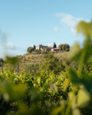 | 9:16竖版，清透自然光，保持原图葡萄园前景虚化、远处庄园和山坡构图不变。0–1秒：前景葡萄叶被风轻轻掠动，边缘虚化自然；1–2.8秒：镜头缓慢向前推近，远处庄园保持稳定清晰，空气有轻微流动感；2.8–3.5秒：画面继续停留半拍，让远山与庄园构成温柔过渡。禁止前景叶片乱飞、庄园变形、焦点闪跳或天空异常变化。
 | 3-2互动 | 2 | 中景｜花园小径中两人牵手奔跑，像情绪被瞬间点亮的高光段落；自由、热烈、略带婚礼感｜镜头跟随前进，背景保留柔和动感模糊 |  | 9:16竖版，电影感运动跟拍，保持原图人物外形、白裙西装、花园植物分布和整体运动方向不变。0–1秒：前景花草轻轻晃动，镜头开始稳定跟随；1–3秒：两人牵手向前自然奔跑，女生裙摆与袖子被风扬起，男生步伐轻快坚定，背景形成柔和速度感；3–4秒：两人继续向前冲出一点距离，镜头稍微追近，情绪停留在最明亮处。禁止人物比例变化、脸部重绘、四肢错位、背景扭曲或过度模糊。
 | 3-3互动 | 3.5 | 远景｜石头老城墙外的长廊空镜，远处山谷起伏、天空有飞鸟；平静、呼吸感、作为过渡｜镜头缓慢前移并轻微向右带过 | 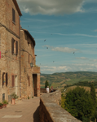 | 9:16竖版，写实纪录片质感，保持原图古建筑、长廊、远山和空间透视不变。0–1秒：天空中的飞鸟自然滑行，树叶与远处植被有轻微风动；1–2.8秒：远处两位行人缓慢移动或轻声交谈，长廊空间感安静展开；2.8–3.5秒：镜头平稳向前并轻微向右带过，作为旅程的呼吸式转场。禁止建筑歪斜、人物增殖、飞鸟抽搐、天空闪变。
 | 3-4互动 | 1.5 | 中远景｜托斯卡纳草坡上，情侣并肩坐在长草间看向远方；安静、松弛、像旅程序章｜镜头缓慢前推并轻微下沉，带一点呼吸感 |  | 9:16竖版，电影感写实，保持原图情侣五官、发型、服装、坐姿、草地层次和远处丘陵构图不变。0–1秒：草叶与女生长发被微风轻轻吹动，远处山谷有轻微空气流动感；1–3秒：两人保持并肩坐姿，肩膀与呼吸有细微起伏，女生微微仰头感受阳光，男生轻轻侧看她；3–4秒：镜头平稳缓慢前推并略微下沉，让前景草地包裹感更强。禁止人物换脸、草地漂移、山体变形、画面闪烁或肢体畸形。
 | 4-1 高光 | 3 | 航拍大全景｜垂直俯瞰托斯卡纳庄园、泳池、弯曲道路与橄榄林；开阔、宁静、像抵达旅程深处｜镜头高位缓慢升起并轻微顺时针漂移，强化庄园与自然的尺度关系 | 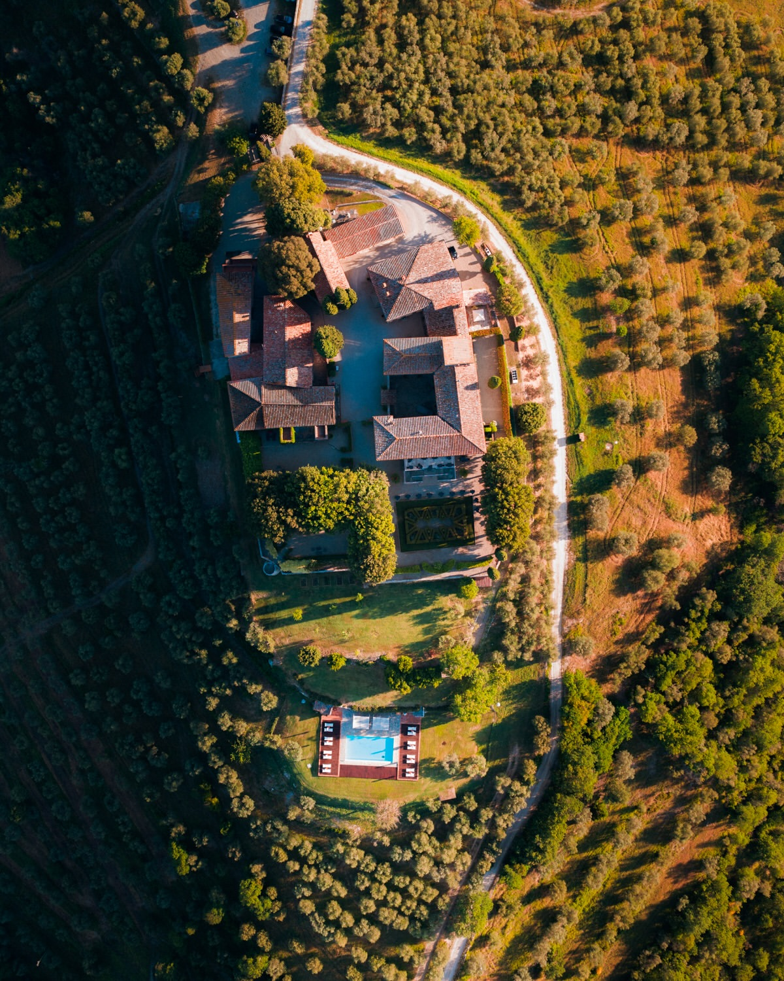 | 9:16竖版，航拍电影感写实，保持原图庄园建筑、屋顶结构、泳池、道路、树林与阴影分布完全一致。0–1秒：树梢和草地被微风轻轻带动，泳池水面产生细微闪光；1–3秒：镜头从垂直俯拍位置缓慢升高，并做极轻微顺时针漂移，让庄园、道路与周围橄榄林逐渐展开；3–4秒：镜头继续平稳拉高后停住，阳光与长阴影保持自然连续。禁止建筑结构变化、道路弯曲漂移、泳池变形、树木闪烁、航拍旋转过快或画面抖动。
 | 4-2 高光 | 3 | 中远景｜女生独自站在观景台前眺望大片丘陵，像旅程中短暂的沉思时刻；优雅、安静、带一点意识流｜镜头缓慢推近并轻微上扬 | 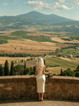 | 9:16竖版，电影感写实，保持原图女生背影、白色连衣裙、手袋、石墙和远处田野构图不变。0–1秒：远处云层轻轻漂移，女生长发被微风吹动；1–3秒：女生保持倚靠石墙的姿态，手指在墙面或包上有极轻微自然动作，镜头缓慢推近；3–4秒：镜头略微上扬，让远方山脉与层层田野更加开阔。禁止人物转身过大、发型变化、山体变形、石墙漂移。
 | 4-3 高光 | 2 | 远景｜古典庄园花园、对称树篱、石阶与中央喷泉，远处村落与丘陵层层展开；优雅、安静、带一点婚礼前的仪式感｜镜头从露台缓慢前推并轻微下沉，沿中轴线靠近喷泉 | 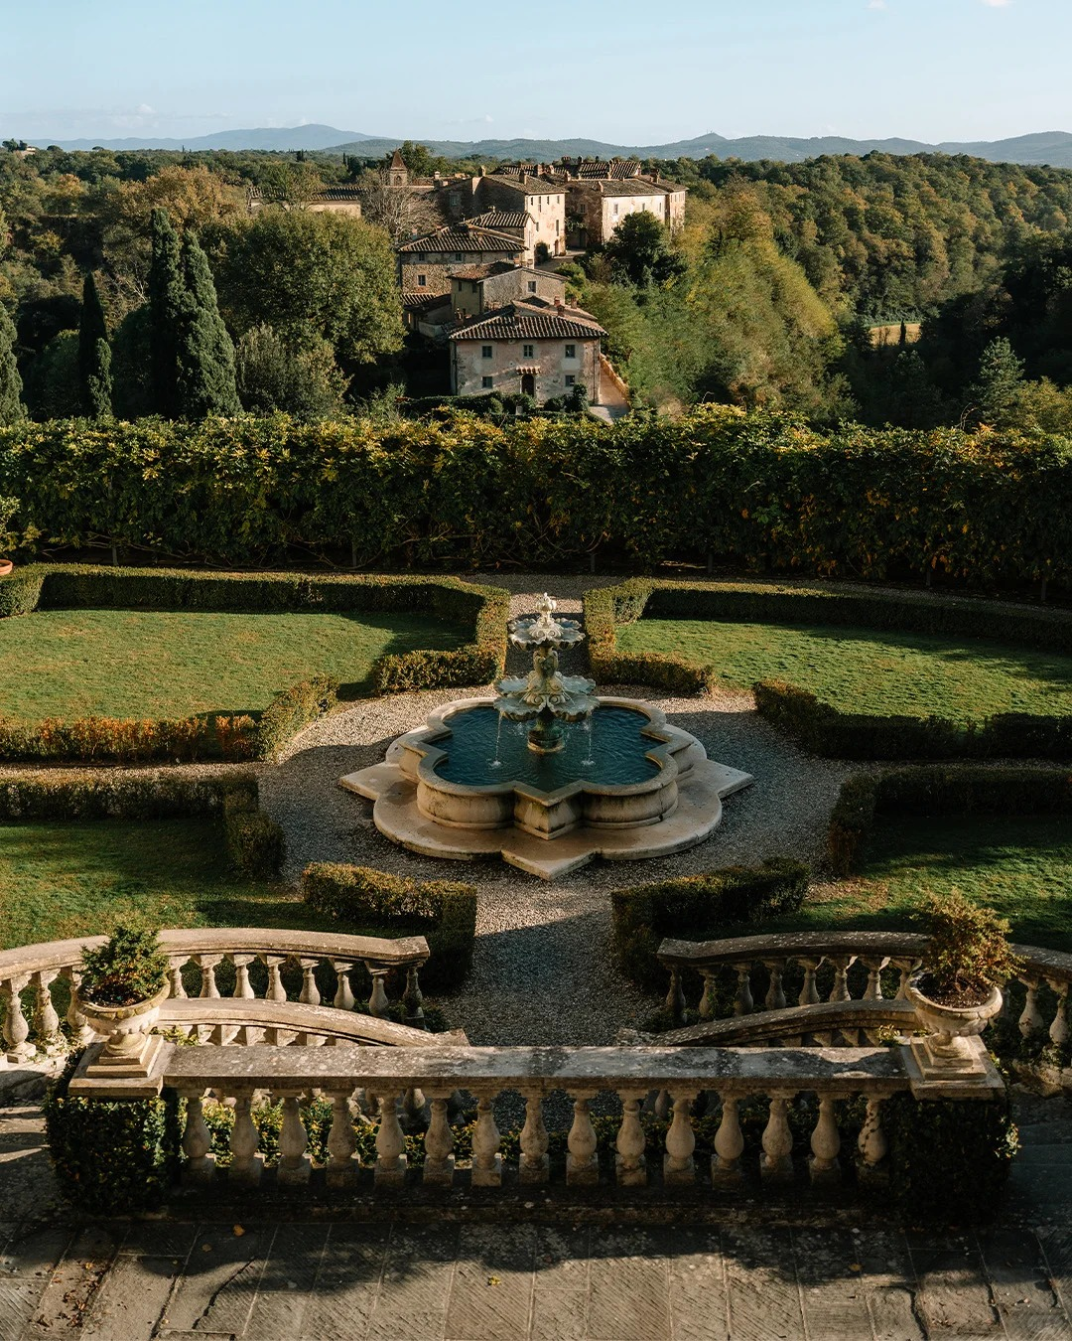 | 9:16竖版，古典庄园电影感，保持原图石栏杆、台阶、对称树篱、中央喷泉、远处建筑与山丘构图不变。0–1秒：喷泉水流自然持续，树叶和绿篱有轻微风动，阳光在石材表面缓慢移动；1–3秒：镜头沿花园中轴线稳定缓慢前推并略微下沉，喷泉逐渐靠近，远处庄园与丘陵保持清晰；3–4秒：镜头在喷泉前温柔停住，水面涟漪与光影继续自然变化。禁止花园对称结构变形、喷泉位置漂移、栏杆扭曲、树木闪烁或新增人物。
 | 4-4 高光 | 5 | 中景｜情侣从复古红车顶窗探出身，停在托斯卡纳田野边，像旅程尾声的合影时刻；满足、温暖、纪念感｜镜头缓慢推近，保留风吹发丝与阳光质感 | 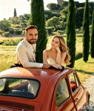 | 9:16竖版，金色自然光，保持原图情侣五官、服装、手臂姿态、红色复古车与柏树田野背景不变。0–1秒：风轻轻吹动女生头发和两人衣料，草地有细微晃动；1–3.2秒：两人自然倚在车顶边缘，先看向远方再轻轻看向镜头，嘴角带笑，身体有轻微呼吸感；3.2–4.5秒：镜头稳定推近，夕阳感更浓，情绪停留在温暖满足的收尾。禁止车体变形、人物换脸、肢体畸形、背景树木漂移或画面闪烁。
 | 4-5 高光 | 2 | 大全景｜红色复古敞篷车行驶在通往托斯卡纳庄园的道路上；明亮、轻盈、带一点启程感｜高位镜头缓慢前推并稳定跟随 | 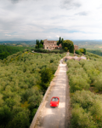 | 9:16竖版，高位航拍电影感，保持原图道路、庄园、橄榄树林、红色敞篷车位置和比例关系不变。0–1秒：云层缓慢移动，树叶在微风中轻轻晃动；1–3秒：红色复古车沿着笔直道路平稳向庄园方向前进，速度不快，轮胎轨迹自然；3–4秒：镜头高位轻微前推并稳定跟随，让庄园逐渐更有目的地感。禁止道路扭曲、车身变形、树木漂移、航拍晃动异常。
 | 5-1收尾 | 3 | 中景｜同一条暖色小巷里，转圈动作后的短暂停留镜头；甜而不腻、像恋爱回忆被按下暂停键｜镜头固定或极轻微推近，强调两人对视与裙摆余韵 |  | 9:16竖版，延续上一镜头同样的光线和场景，保持原图建筑、台阶、人物姿态和服装不变。0–1秒：女生裙摆与头发还保留轻微摆动余韵，男生抬起的手自然稳定；1–2.6秒：两人短暂停留并相互看着对方，表情温柔，呼吸自然；2.6–3.5秒：镜头极轻微推近，收住这份甜蜜。禁止场景突变、人物换脸、手部畸形、裙摆乱飞或画面抖动。
 | 5-2收尾 | 2 | 远景｜前景是虚化的黄色野花，远处层层起伏的托斯卡纳绿色山谷中，一座被柏树环绕的山顶别墅静静伫立；清新、治愈、像旅程中的清晨序章｜镜头低机位缓慢前推并轻微抬升，从花丛间望向远处山谷与别墅 | 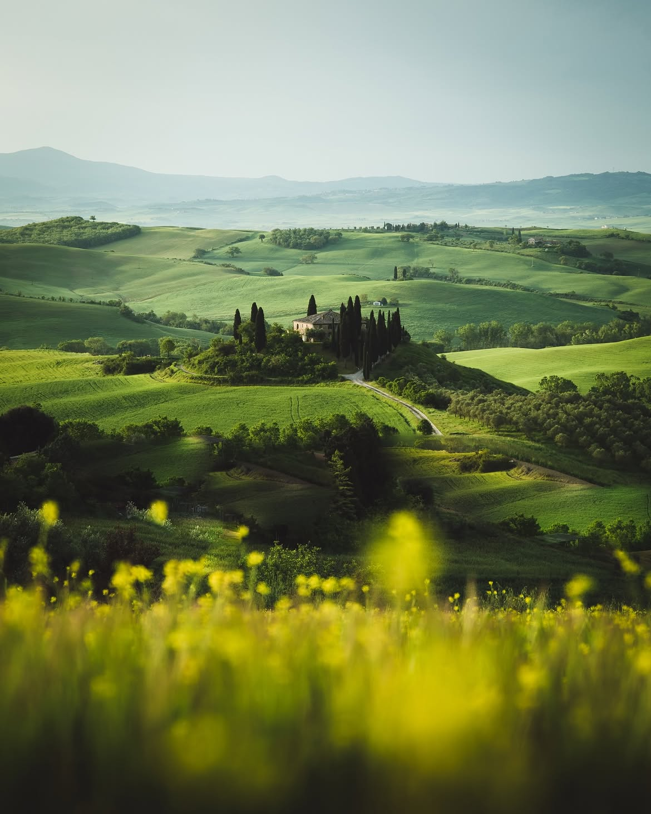 | 9:16竖版，电影感自然写实，保持原图构图关系：前景为柔焦黄色野花，中景为起伏草坡与树林，远景为被高大柏树包围的山顶别墅与蜿蜒小路，整体晨光通透柔和。0–1秒：前景野花在微风中轻轻摇曳，草地与树梢出现非常细微的风动；1–3秒：镜头从低机位缓慢前推并略微抬升，穿过花丛的视觉层次，远处别墅与山谷逐渐更清晰、更有纵深；3–4秒：镜头轻柔停住，阳光与薄雾感自然延续，画面保持安静呼吸感。禁止别墅和柏树位置变化、山体形状漂移、前景花朵闪烁、过度拉焦、画面抖动或新增人物。

